Blad1


 |  |  | ISIS PLISSÉ
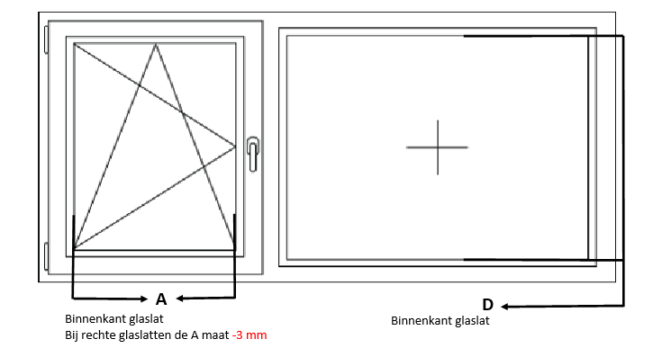

LET OP! MAXIMALE BESTELBREEDTE AB41, AB11, AB20 EN AB21 TOT 1400 mm

Besteldatum: |  |  |  | TYPE PLISSÉ
Firmanaam: |  |  |  | AB41 | AB11 | AB20 | AB21 | A028 | AO29
Referentie:

AANTAL | MAAT A | MAAT D | STOFNUMMER |  | KLEUR LIJST |  | BIJ AO28/AO29 BEDIENING LINKS/RECHTS

Opmerkingen:

Links | Ja | Geen
Rechts | Nee | U-geleider

